Úvod
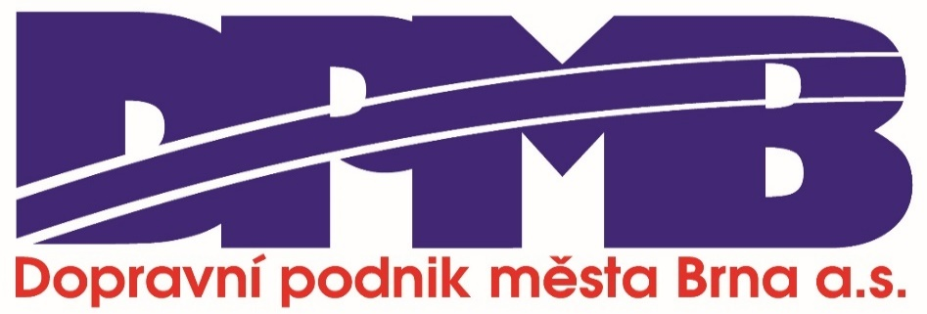

Název | Specializovaná veřejná databáze bariérových situací pro osoby se smyslovým znevýhodněním v MHD
Anotace | Databáze nabízí soubor konkrétních situací spojených s využíváním městské hromadné dopravy, které představují bariéru buď pro osoby se zrakovým nebo sluchovým znevýhodněním. Databáze vznikla na základě uživatelské zkušenosti osob se smyslovým znevýhodněním ve městě Brně. Obsahuje tak odkazy na reálie Dopravního podniku města Brna, a.s., nicméně popisuje situace, které překračují tyto lokálně specifické reálie a nabízí inspiraci pro budování přístupnější městské hromadné dopravy napříč Českou republikou. Obsahuje 178 unikátních bariérových situací, které byly identifikovány na základě hloubkových rozhovorů a fokusních skupin s 30 uživateli služeb DPMB se zrakovým znevýhodněním a 20 uživateli služeb DPMB se sluchovým znevýhodněním provedených v průběhu roku 2023. Databáze tak podchycuje především variabilitu bariérových situací, nicméně se nezabývá četností jejich výskytu. Jsou tak vedle sebe postaveny situace, které se mohou vyskytovat velmi zřídka i velmi často.
Klíčová slova | veřejná doprava, přístupnost, bariéra, lidé se zrakovým znevýhodněním, lidé se sluchovým znevýhodněním

Identifikační číslo | CK04000163-V1
Rok vydání | 2023

Autoři | Robert Osman, Pavel Doboš, Hana Jaurys, Veronika Kotýnková Krotká, Ondřej Šerý, Boris Janča, Pavel Ovečka, Pavel Zemánek, Lukáš Tuček
Organizace | Masarykova univerzita, Dopravní podnik města Brna, a.s.

Zdroj | Technická agentura České republiky
Program | Doprava 2020+
Projekt | Přístupnost MHD pro osoby se smyslovým znevýhodněním
Číslo projektu | CK04000163
Doba řešení | 2023–2025

